ノーマルパターン
【ロゴ】
※こちらで準備します。
【ヘッダー】
ページ内のコンテンツへリンク：見る / 知る / 働く
メインビジュアルの下（コンテンツ）は「見る」パート、「知る」パート、「働く」パートの3つに分かれます。 ポータルサイトのように色々な情報を載せていきます。

【メインビジュアル】
■キャッチコピー：ドライバーしようぜ（変更の可能性ありですが、一旦こちらでお願いします。）
■HPの趣旨に合うイラスト(できればイラスト作成をお願いします。難しい場合は商用可能な写真・イラスト(全体を通して同じテイストのイラスト)をお願いします。)
※SPのメインビジュアルは縦画面の高さ100％で作成をお願いします。

【動画ブロック※「見る」パート】
動画でお仕事紹介
引越ドライバー
長距離ドライバー
ルート配送
ドライバー
ドライバー
●見るパート
ドライバーの仕事を動画で紹介するブロックになります。
※レイアウト変更可能です。
※弊社HP https://doraever.jp/job-introduction の動画をリンクさせる予定です。

【コンテンツブロック※「知る」パート】
※リンクテキストでタイトル表示
【人気】ドライバーって辛い・つらくない
【動画】一日の仕事やってみた
【NEWS】2024年問題について
動画orサムネール
ドライバー用語辞典
●知るパート
運送業界に関するコラムやニュース、企画を掲載するブロックになります。
ポータルサイトのように色々な情報を載せられるイメージです。
もっと見る
※レイアウト変更可能です。

【求人検索ブロック※「働く」パート】
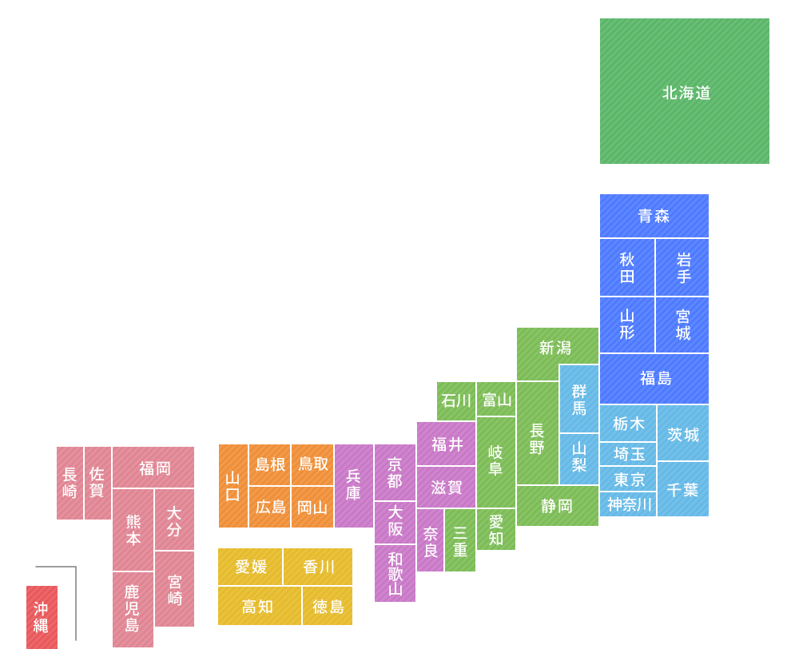
職種で探す
大型ドライバー 中型ドライバー 小型ドライバー 軽貨物 トレーラー ダンプ
福利厚生から探す
寮社宅あり 賞与 退職金 交通費支給
有休休暇 日払い・前張り
給与で絞り込む
40万円～ 35万円～ 30万円～ 25万円～
車形状から探す
冷凍・冷蔵車 箱・ウィング車 タンクローリー ワンボックス キャリアカー アルミバン
●働くパート
主に仕事を見つけるためのブロックになります。
希望の地域や職種をクリックすると弊社の求人情報へリンクする画面推移イメージです。
また資格取得訴求のバナー（TRY !TRUCK !TRANSPORT!）の配置もお願いします。
※レイアウトは変更可能です。

